外部质量接口明细
(external_quality)外部质量问题接口说明

字段说明 | 公司名称 | 问题发生时间 | 产品类型 | 生产号 | 产品型号 | 一级问题类型 | 二级问题类型 | 物料分类编码 | 质量故障现象 | 问题详细描述 | 原材料数量 | 计量单位 | 供应商名称 | 责任部门 | 填报人 | 产品发货日期 | 故障主体名称 | 原材料问题处理措施 | 现场处理措施 | 现场处理 结果 | 用户单位名称 | 本单位现场售后人员 | 本单位现场售后人员电话
字段名称 | company_name | issue_happen_date | product_type | production_num | production_model | issue_type | sub_issue_type | category_code | quality_phenomenon | detail | material_count | measurement_units | suppier | responsibility_ department | filling_personnel | product_ delivery_ date | failure_subject | material_treatment_measure | onsite_treatment_ measure | onsite_treatment_ result | user_unit | onsite_ after_sales | after_sales_tel
数据库字段类型 | 字符串 | date | 字符串 | 字符串 | 字符串 | 字符串 | 字符串 | 字符串 | 字符串 | 字符串 | double | 字符串 | 字符串 | 字符串 | 字符串 | date | 字符串 | 字符串 | 字符串 | 字符串 | 字符串 | 字符串 | 字符串
类型 | 值列表 | 时间 | 值列表 | 文本(手动录入) | 文本(手动录入) | 值列表 | 值列表(如果是原材料问题需要从供应链平台中提取) |  | 值列表 | 文本(手动录入) | 数值(手动录入) | 值列表(需要从供应链平台中提取) | 值列表(需要从供应链平台中提取) | 文本(手动录入) | 文本(手动录入) | 时间 | 文本(手动录入) | 值列表 | 文本(手动录入) | 文本(手动录入) | 文本(手动录入) | 文本(手动录入) | 文本 (手动录入)
变压器
线缆
内容 | 沈变公司； 特变电工沈阳变压器集团有限公司中特分公司；衡变公司；特变电工湖南智能电气有限公司；新变厂；特变电工新疆变压器厂中特公司；特变电工智能电气有限责任公司；天津市特变电工变压器有限公司；鲁缆公司；新缆厂；德缆公司(各个公司可以按照自己公司的从属关系装填) | 2016-08-02 | 换流变、交流变压器、电抗器、油浸式变压器、干式变压器、其它变压器(变压器装填) 66kV以上交联电缆（km）、26/35kV及以下交联电力电缆（km）、0.6/1kV及以下交联电力电缆（km）、全塑力缆（km）、架空电缆（km）、控制电缆（km）、特种电缆（km)、布电线（km）、铝绞线（T）、钢芯铝绞线（T）、铝合金导线（T）、其它线缆(线缆装填) |  |  | 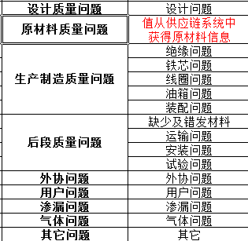 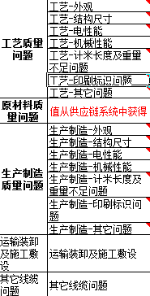 |  | （只有是原材料问题才有） 物料分类编码数据来自soa传到各单位的接口表，格式是大类编码.中类编码.小类编码。例如：换位导线HQQ此地方值为10.01.01 在用户选择了原材料物料分类(小分类)的时候，各个系统把相应的编码存入这个字段 | （只有是原材料问题才有，并且在原材料问题中必填） 包装问题；外观问题； 尺寸匹配问题；性能问题 |  | （只有是原材料问题才有） | （只有是原材料问题才有） | （只有是原材料问题才有，并且在原材料问题中必填） |  |  | 2016-08-02 |  | （只有是原材料问题才有，并且在原材料问题中必填） 不合格退货；处理后合格；让步接收

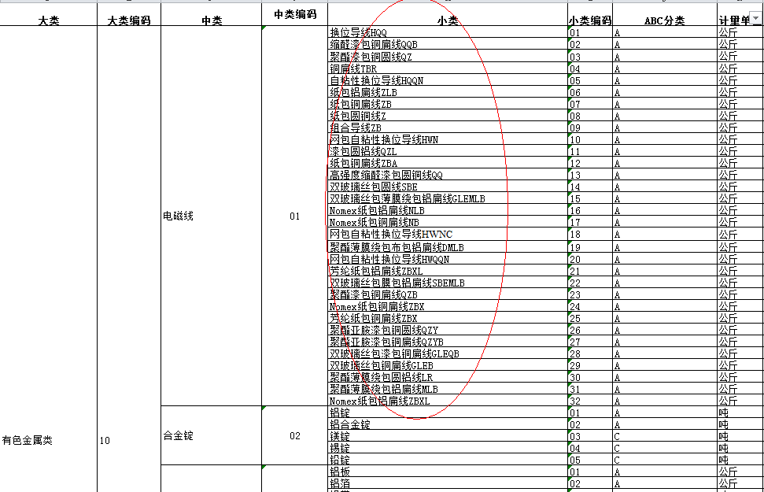
说明：1、如果是类型是值列表，则表示录入的数据需要按照值列表的内容进行录入
2、如果值列表后面说明需要从供应链(SCM)中获得，则需要跟供应链(SCM)系统中获得，如果是导入的单位 这边会提供供应链中的数据(excel形式)另外注意的是取值是物料小类，参照后面截图
3、如果标注原材料问题出现，表示其他类型问题不需要填写(可以为空)，只有原材料问题才填写
4、表中两个图片都是分为左右列，左边表示一级问题类型，右边表示二级问题类型，如果是录入，最好做成两级菜单级联

内部质量接口明细
(internal_quality)内部质量问题接口明细

字段说明 | 公司名称 | 问题发生时间 | 产品类型 | 生产号 | 产品型号 | 一级问题类型 | 二级问题类型 | 物料分类编码 | 原材料质量故障现象 | 问题详细描述 | 原材料问题发生阶段 | 原材料数量 | 计量单位 | 供应商名称 | 问题所在工序 | 责任部门 | 原材料问题处理措施 | 现场处理措施 | 现场处理 结果 | 原因分析 | 考核情况 | 填报人
字段名称 | company_name | issue_happen_date | product_type | production_num | production_model | issue_type | sub_issue_type | category_code | material_quality_phenomenon | detail | material_happen_phase | material_count | measurement_units | suppier | issue_process | responsibility_ department | material_treatment_measure | onsite_treatmen_ measure | onsite_treatment_ result | causa_ analysis | assessment | filling_personnel
数据库字段类型 | 字符串 | date | 字符串 | 字符串 | 字符串 | 字符串 | 字符串 | 字符串 | 字符串 | 字符串 | 字符串 | double | 字符串 | 字符串 | 字符串 | 字符串 | 字符串 | 字符串 | 字符串 | 字符串 | 字符串 | 字符串
类型 | 值列表 | 时间 | 值列表 | 文本(手动录入) | 文本(手动录入) | 值列表 | 值列表(如果是原材料问题需要从供应链平台中提取) |  | 值列表 | 文本(手动录入) | 值列表 | 数值(手动录入) | 值列表(需要从供应链平台中提取) | 值列表(需要从供应链平台中提取) | 文本(手动录入) | 文本(手动录入) | 值列表 | 文本(手动录入) | 文本(手动录入) | 文本(手动录入) | 文本(手动录入) | 文本 (手动录入)
变压器
线缆
内容 | 沈变公司； 特变电工沈阳变压器集团有限公司中特分公司；衡变公司；特变电工湖南智能电气有限公司；新变厂；特变电工新疆变压器厂中特公司；特变电工智能电气有限责任公司；天津市特变电工变压器有限公司；鲁缆公司；新缆厂；德缆公司(各个公司可以按照自己公司的从属关系装填) | 2016-08-02 | 换流变、交流变压器、电抗器、油浸式变压器、干式变压器、其它变压器(变压器装填) 66kV以上交联电缆（km）、26/35kV及以下交联电力电缆（km）、0.6/1kV及以下交联电力电缆（km）、全塑力缆（km）、架空电缆（km）、控制电缆（km）、特种电缆（km)、布电线（km）、铝绞线（T）、钢芯铝绞线（T）、铝合金导线（T）、其它线缆(线缆装填) |  |  |  |  | （只有是原材料问题才有） 物料分类编码数据来自soa传到各单位的接口表，格式是大类编码.中类编码.小类编码。例如：换位导线HQQ此地方值为10.01.01 在用户选择了原材料物料分类(小分类)的时候，各个系统把相应的编码存入这个字段 | (只有是原材料问题才有，并且在原材料问题中必填) 包装问题；外观问题； 尺寸匹配问题；性能问题 |  | (只有是原材料问题才有) 入场检测； 生产过程 | (只有是原材料问题才有) | (只有是原材料问题才有) | (只有是原材料问题才有，并且在原材料问题中必填) |  |  | （只有是原材料问题才有，并且在原材料问题中必填） 不合格退货；处理后合格；让步接收

说明：1、如果是类型是值列表，则表示录入的数据需要按照值列表的内容进行录入
2、如果值列表后面说明需要从供应链(SCM)中获得，则需要跟供应链(SCM)系统中获得，如果是导入的单位 这边会提供供应链中的数据(excel形式)，另外注意的是取值是物料小类，参照后面截图
3、如果标注原材料问题出现，表示其他类型问题不需要填写(可以为空)，只有原材料问题才填写
4、表中两个图片都是分为左右列，左边表示一级问题类型，右边表示二级问题类型，如果是录入，最好做成两级菜单级联

